Sheet1
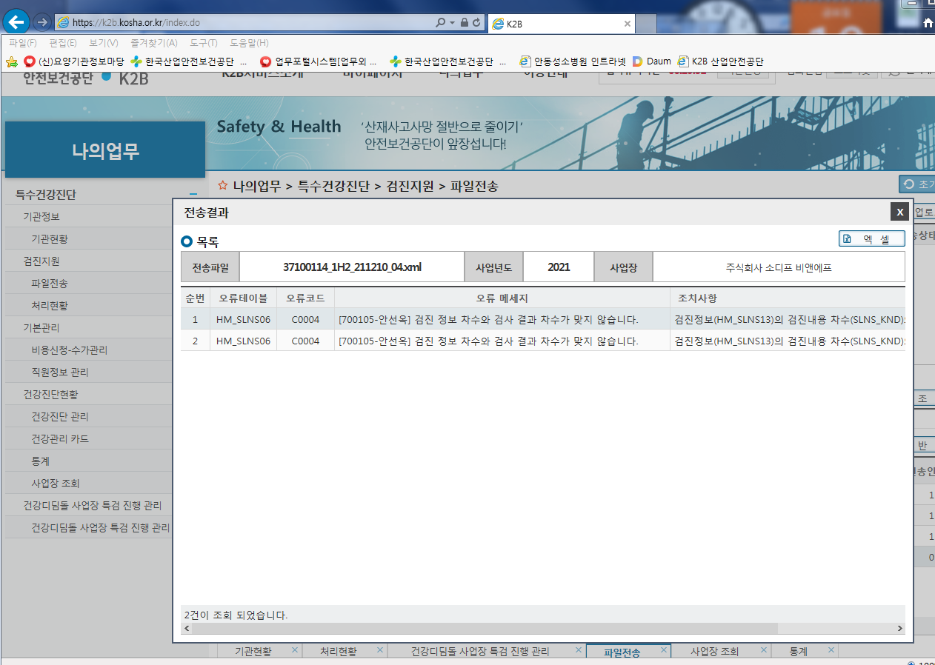
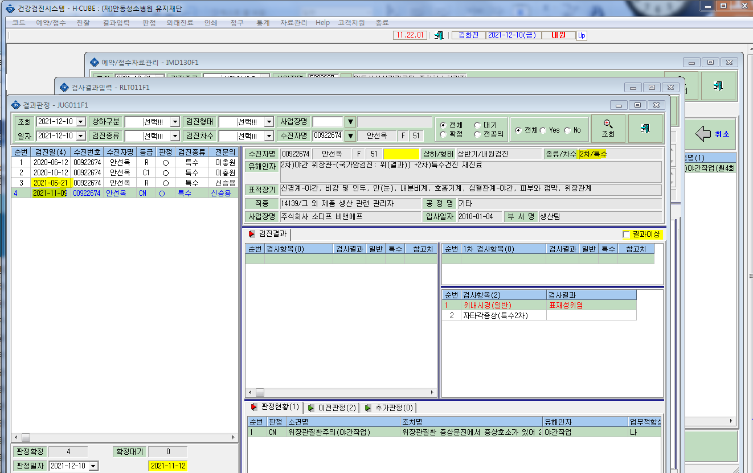
*K2B 전송시 차수가 맞지 않다고 뜨면서 전송이안됩니다. 확인부탁드립니다.

